关系图
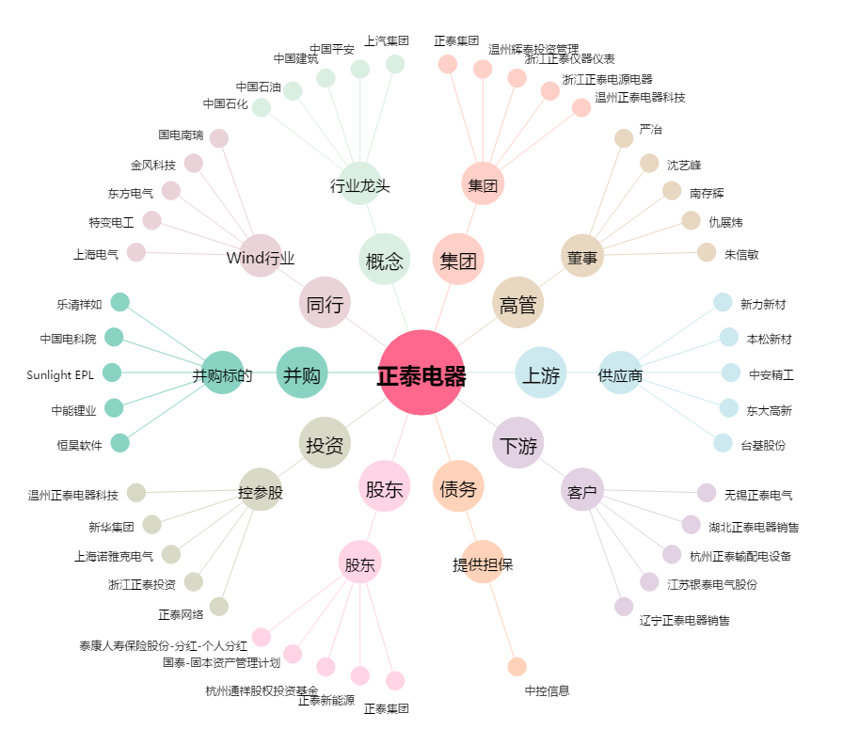
正泰电器[601877.SH] - 关系概览图

